per jenis pendapatan
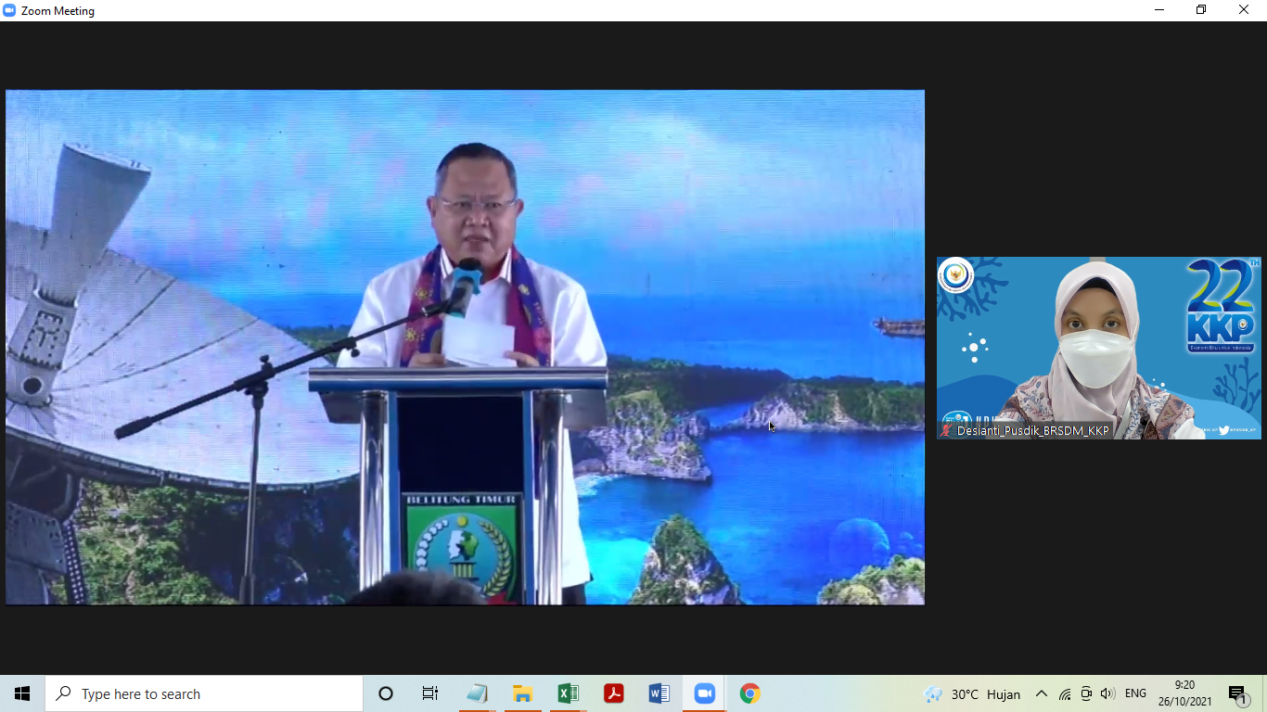
DATA REALISASI PNBP PENDIDIKAN KP
TAHUN 2021

DATA OMSPAN SAMPAI DENGAN 31 Desember 2021 pk. 09.00 WIB

No | Nama Satker | Target PNBP | Realisasi PNBP |  |  |  |  |  |  |  |  |  |  |  |  |  |  |  |  |  |  | Persentase | Penerimaan Kembali
 |  |  | Pendapatan Sewa Tanah, Gedung, dan Bangunan | Pendapatan Penelitian/Riset, Survey, Pemetaan, dan Pengembangan Iptek Lainnya | Pendapatan dari Penjualan Tanah, Gedung, dan Bangunan | Pendapatan dari Pemindahtanganan BMN Lainnya | Pendapatan dari Pemanfaatan BMN Lainnya | Pendapatan Biaya Pendidikan | Pendapatan Jasa Tenaga, Pekerjaan, dan Informasi | Pendapatan Sewa Peralatan dan Mesin | Pendapatan dari Penjualan Peralatan dan Mesin | Pendapatan Penggunaan Sarana dan Prasarana sesuai dengan Tusi | Pendapatan Ujian/Seleksi Masuk Pendidikan | Pendapatan Layanan Pendidikan dan/atau Pelatihan | Pendapatan Jasa Lainnya | Pendapatan Penjualan Hasil Produksi Non Litbang Lainnya | Pendapatan Anggaran lain - lain | Pendapatan Jasa Pelabuhan Perikanan | Pendapatan Penjualan Hasil Pertanian, Perkebunan, Peternakan dan Budidaya | Pendapatan Denda Penyelesaian Pekerjaan Pemerintah | Jumlah
1 | Politeknik Ahli Usaha Perikanan (Poltek AUP) Jakarta | 3,438,919,000 | 80,259,903 | 5,825,000 |  |  |  | 1,310,875,000 | 112,960,000 |  | 78,799,950 | 1,695,000 | 259,450,000 | 70,200,000 | 100,000 | 447,041,200 |  |  | 147,046,000 | 1,552,363 | 2,515,804,416 | 73.16 | 16,008,000 | 2,531,812,416.00
2 | Politeknik Kelautan dan Perikanan Sidoarjo | 757,366,000 | 31,617,265 |  |  |  |  | 92,200,000 |  |  | 176,060,119 |  | 55,525,250 |  |  | 407,159,360 |  |  | 269,102,750 |  | 1,031,664,744 | 136.22 | 86,704,167 | 1,118,368,911.00
3 | Politeknik Kelautan dan Perikanan Bitung | 764,600,000 | 4,439,484 |  |  |  | 3,473,600 | 63,800,000 |  | 300,000 |  | 81,765,000 | 25,680,000 | 46,200,000 |  | 748,600 |  | 2,250,000 | 43,000,000 |  | 271,656,684 | 35.53 | - | 271,656,684.00
4 | Politeknik Kelautan dan Perikanan Sorong | 275,000,000 |  |  |  |  |  | 39,815,000 |  |  |  | 3,002,000 | 19,975,000 |  |  | 61,107,000 |  |  | 68,987,000 |  | 192,886,000 | 70.14 | - | 192,886,000.00
5 | Politeknik Kelautan dan Perikanan Karawang | 278,679,440 | 13,741,700 |  |  | 47,656,789 |  | 36,000,000 |  |  |  |  | 28,075,000 |  |  | 2,160,000 | 5,000 |  | 10,752,000 |  | 138,390,489 | 49.66 | 182,321,323 | 320,711,812.00
6 | Politeknik Kelautan dan Perikanan Kupang | 96,700,000 |  |  |  |  |  | 59,300,000 |  |  |  |  | 32,575,000 |  |  | 11,435,000 | 1,171 |  | 22,027,550 |  | 125,338,721 | 129.62 | - | 125,338,721.00
7 | Politeknik Kelautan dan Perikanan Bone | 141,840,000 |  |  |  |  |  | 82,600,000 |  |  |  |  | 42,620,146 |  |  | 140,457,000 | 15,915,000 |  |  |  | 281,592,146 | 198.53 | 13,752,626 | 295,344,772.00
8 | Politeknik Kelautan dan Perikanan Dumai | 59,873,000 |  |  |  |  |  | 43,400,000 |  |  |  |  | 19,800,000 |  |  | 10,505,000 |  |  |  |  | 73,705,000 | 123.10 | - | 73,705,000.00
9 | Politeknik Kelautan dan Perikanan Pangandaran | 335,236,000 | 36,349,500 |  | 5,077,777 |  |  | 26,700,000 |  |  |  |  | 19,025,000 |  |  | 245,758,850 |  |  |  | 863,080 | 333,774,207 | 99.56 | - | 333,774,207.00
10 | Politeknik Kelautan dan Perikanan Jembrana | 721,940,000 | 14,985,000 |  |  |  |  | 57,200,000 |  |  |  | 82,700,000 | 17,275,041 |  |  | 41,407,400 |  |  |  |  | 213,567,441 | 29.58 | - | 213,567,441.00
11 | Akademi Komunitas Wakatobi | 50,000,000 |  |  |  |  |  |  |  |  |  | 960,000 |  |  |  |  |  |  | 4,544,000 |  | 5,504,000 | 11.01 | - | 5,504,000.00
12 | Sekolah Usaha Perikanan Menengah Ladong | 293,127,980 |  |  |  |  |  | 59,400,000 |  |  |  |  | 16,350,000 |  |  | 98,859,000 |  |  | 57,445,000 |  | 232,054,000 | 79.16 | - | 232,054,000.00
13 | Sekolah Usaha Perikanan Menengah Pariaman | 1,509,875,000 |  |  |  |  |  | 51,700,000 |  |  |  |  | 27,750,000 |  |  | 23,148,800 |  |  | 152,993,000 |  | 255,591,800 | 16.93 | 7,691,437 | 263,283,237.00
14 | Sekolah Usaha Perikanan Menengah Kota Agung Lampung | 400,000,000 | 2,630,000 |  |  |  |  |  |  |  | 755,000 | 201,600,000 | 2,150,000 |  |  | 222,655,210 |  |  | 61,343,650 |  | 491,133,860 | 122.78 | 148,324,768 | 639,458,628.00
15 | Sekolah Usaha Perikanan Menengah Tegal | 258,315,000 |  |  |  |  |  |  |  |  |  |  | 5,300,000 |  |  | 265,420,000 |  |  |  | 49,389,210 | 320,109,210 | 123.92 | 165,000 | 320,274,210.00
16 | Sekolah Usaha Perikanan Menengah Pontianak | 517,350,000 |  |  |  |  |  |  |  |  | 28,221,000 | 1,800,000 | 3,100,000 | 242,200,000 |  | 35,996,000 |  |  | 14,397,250 |  | 325,714,250 | 62.96 | - | 325,714,250.00
17 | Sekolah Usaha Perikanan Menengah Bone | 824,112,000 | 48,000,000 |  |  | 41,496,545 |  |  |  |  |  |  |  |  |  | 12,711,000 |  |  |  |  | 102,207,545 | 12.40 | 93,543,324 | 195,750,869.00
18 | Sekolah Usaha Perikanan Menengah Waeheru | 251,290,000 | 26,635,188 |  |  |  |  | 90,100,000 |  |  | 18,500,000 | 28,430,000 | 4,050,000 | 990,000 |  | 263,883,000 |  |  | 65,859,000 |  | 498,447,188 | 198.36 | 55,418,823 | 553,866,011.00
19 | Sekolah Usaha Perikanan Menengah Sorong | 175,000,000 | 9,462,000 |  |  |  |  |  |  |  | 1,700,014 | 3,300,000 |  | 9,240,000 |  | 154,390,000 |  |  |  |  | 178,092,014 | 101.77 | - | 178,092,014.00
20 | Sekolah Usaha Perikanan Menengah (SUPM) Negeri Kupang | 75,000,000 |  |  |  |  |  |  |  |  |  |  |  |  |  | 53,482,000 |  |  |  |  | 53,482,000 | 71.31 | - | 53,482,000.00
TOTAL |  | 11,224,223,420 | 268,120,040 | 5,825,000 | 5,077,777 | 89,153,334 | 3,473,600 | 2,013,090,000 | 112,960,000 | 300,000 | 304,036,083 | 405,252,000 | 578,700,437 | 368,830,000 | 100,000 | 2,498,324,420 | 15,921,171 |  | 917,497,200 | 51,804,653 | 7,640,715,715 | 68.07 | 603,929,468

